상품제안서
리유저블 샤인 에코젠 500ml [모던/엣지] | 상품코드: S38497

 |  |  |  |  |  |  | 02-713-8555 | www.synergygift.co.kr
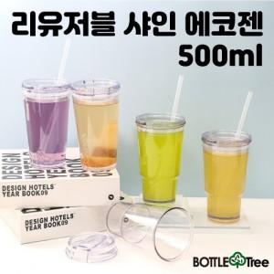

【상세/제작정보】 | <p><span style="font-size: 14pt;">※ 빨대 추가 개당 +100원 부가세별도</span></p><p><span style="font-size: 18.6667px;">※ 배송비 1박스 50개 포장, 박스당 4,500원 부가세별도 발생</span><span style="font-size: 14pt;">​</span></p>

【인쇄/포장옵션】 | 실크 / 포장지포장

【공급단가】 | 수량 | 50~ | 100~ | 500~ | 1,000~ | 2,000~
*VAT별도 | 단가 | 4,180원 | 4,030원 | 3,870원 | 3,720원 | 3,620원

【상품 URL】 | https://www.synergygift.co.kr:443/src/goods_detail.php?gdno=38497

